作業写真整理帳【記入例】
（別紙３ 様式第16号 別添） |  |  |  |  |  | 【Ｒ４タイプ改】
作業写真整理帳（活動場所毎の作業写真）
 |  |  |  |  | No | 4 |  | ：水色部分は文字などを直接入力する

 |  |  |  | 組織名 | 栃木の里山を守る会 |  |  | ：枠にカーソルを合わせ、右の▼ボタンで該当するメニューを選択（クリック）してください。

【作業前】 | 日付: |  | 2023-07-07

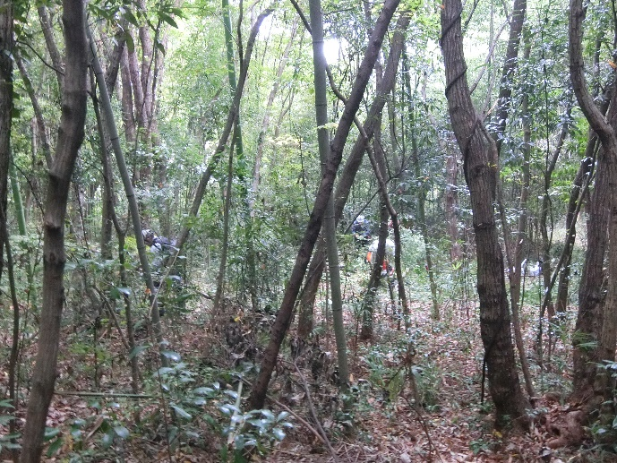
 |  |  |  | 活動項目 | ③：地域環境保全タイプ（侵入竹除去・竹林整備活動） |  | 【タイプメニュー】
 |  |  |  | 取組内容 | 活動場所 | 22林班 ア－15B | ①：活動推進費
 |  |  |  |  | 活動内容 | 雑草木の刈払い | ②：地域環境保全タイプ（里山林保全活動）
 |  | （写真を添付） |  |  |  |  | ③：地域環境保全タイプ（侵入竹除去・竹林整備活動）
 |  |  |  |  |  | 除伐 | ④：森林資源利用タイプ
 |  |  |  |  |  |  | ⑤：森林機能強化タイプ
 |  |  |  |  |  | 枯損木伐採・整理 | ⑥：関係人口創出・維持タイプ

【作業中】 | 日付: |  | 2023-07-21

 |  |  |  |  |  |  | 【取組内容】 | ※ 活動内容は３つ選択できます。 ※ 色塗の空白枠に項目を追加できます。
 |  |  |  |  |  |  | 雑草木の刈払い
 |  |  |  |  |  |  | 枯損木伐採・整理
 |  | （写真を添付） |  |  |  |  | 竹林整備
 |  |  |  |  |  |  | 侵入竹伐採・整理
 |  |  |  |  |  |  | 間伐
 |  |  |  |  |  |  | 除伐
 |  |  |  |  |  |  | 落ち葉さらい
 |  |  |  |  |  |  | 境界調査・確認
 |  |  |  |  |  |  | モニタリング調査
【作業後】 | 日付: |  | 2023-07-30 |  |  |  | 安全講習会
 |  |  |  |  |  |  | 安全講習会（アドバイザー）
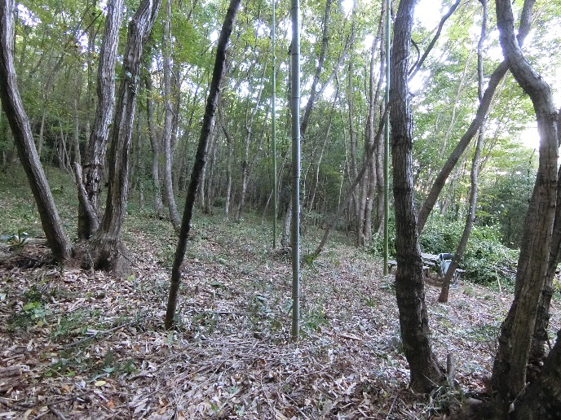
 |  |  |  |  |  |  | 関係人口：事前準備
 |  |  |  |  |  |  | 関係人口：意見交換会
 |  |  |  |  |  |  | 事務処理業務
 |  | （写真を添付）

※ 活動前、活動中、活動後の状況について、それぞれ撮影すること。
※ 写真撮影は作業起番ごとに１箇所で撮影すること。ただし、活動起番面積が １ha以上の場合は２箇所以上とする。

